ACTA EJECUTIVA
 |  | ACTA DE REUNION EJECUTIVA
 |  | DOCUMENTOS DE REFERENCIA : DC-S-GC-02
Usuario | Externo |  | Asunto: |  | Inducción: Formatos Estímulos Académicos (presencial) |  |  |  | Fecha: | 2023-04-27
 |  |  | Proceso |  | Fortalecimiento y Apoyo a la Gestión Estatal
X
 | Interno |  | Dependencia |  | Dirección de Fortalecimiento y Apoyo a la Gestión Estatal |  |  | Hora Inicio: | 14:00:00 | Hora Final: | 15:00:00

TEMAS TRATADOS
La reunión se desarrolla en función de explicar de manera detallada cuál es el proceso para el trámite de pago de los estudiantes - monitores. Se revisan los formatos de informes y se explica su diligenciamiento, se detallan cuáles son los documentos que comprenden la cuenta para cada mes, y se explica la forma de nombrar y adjuntar las respectivas evidencias. Se responden las preguntas de los participantes.
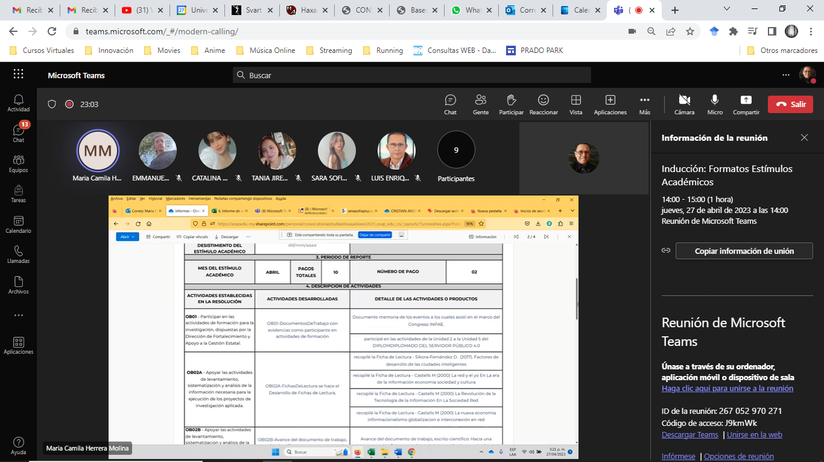

COMPROMISOS |  |  |  |  |  |  |  | RESPONSABLES |  | FECHA DE CUMPLIMIENTO | FIRMA
Los definidos en la reunión |  |  |  |  |  |  |  | Todos los participantes

ASISTENTES
NOMBRES Y APELLIDOS |  |  |  | CARGO | DEPENDENCIA | FIRMA | NOMBRES Y APELLIDOS |  | CARGO | DEPENDENCIA | FIRMA
Maria Camila Herrera |  |  |  | Profesional | DFAGE |  | Miguel Norvey Mendivelso |  | Estudiante - Monitor | DFAGE
Rodrigo Bustamante Tróchez |  |  |  | Contratista | DFAGE |  | Sara Sofía Torres de la Ossa |  | Estudiante - Monitor | DFAGE
Catalina Morales Limas |  |  |  | Estudiante - Monitor | DFAGE |  | Tania Jireth Morales |  | Estudiante - Monitor | DFAGE
Juan Pablo Ortiz Bernal |  |  |  | Estudiante - Monitor | DFAGE |  | Efraín Santiago Mayorga |  | Estudiante - Monitor | DFAGE
Emmanuel David Guauque Pérez |  |  |  | Estudiante - Monitor | DFAGE |  | Cristian Andrés Salazar |  | Contratista | DFAGE
Luis Enrique Guerrero Ibarra |  |  |  | Estudiante - Monitor | DFAGE |  | Héctor Andrés Bermúdez |  | Contratista | DFAGE

